1. Create new repository
Create new repository

Step 1 : Đăng ký một tài khoản trên github.com rồi tạo mới một remote repository bằng cách chọn new repository

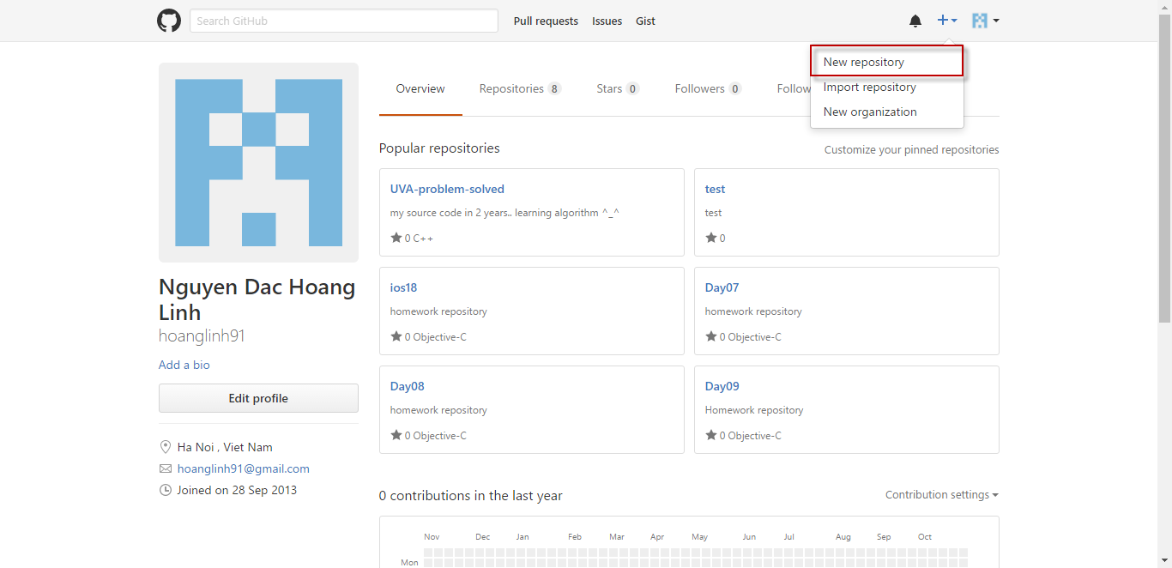

Step 2 : | - Nhập tên của repository
 | - Nếu muốn thêm file gitignore thì chọn option mà bạn mong muốn (file này sẽ loại bỏ các file mà bạn không muốn push vào repository)
 | thường thì trong các option để lựa chọn đã được tổng hợp các files sẽ được loại bỏ tương ứng với IDE hoặc ngôn ngữ lập trình..ví dụ như các file class được gen ra sau khi build.v.v.
 | bạn cũng có thể tùy biến file gitignore bằng cách sửa nó
 | - Nếu muốn thêm license thì bạn chọn "Add a license" option (ở đây có khá nhiều lựa chọn như apache license, mit license, gnu license...)
 | khi người dùng muốn sử dụng source code của bạn họ cũng phải tuân thủ theo các license này (ví dụ source của bạn có phải mã nguồn mở để có thể tự do sử dụng không ? )
 | - Dưới đây là một vài thông tin về license cho bạn tham khảo
 |  | https://en.wikipedia.org/wiki/Apache_License
 |  | https://en.wikipedia.org/wiki/GNU_General_Public_License
 | - Sau các bước trên thì click vào Create repository để tạo.

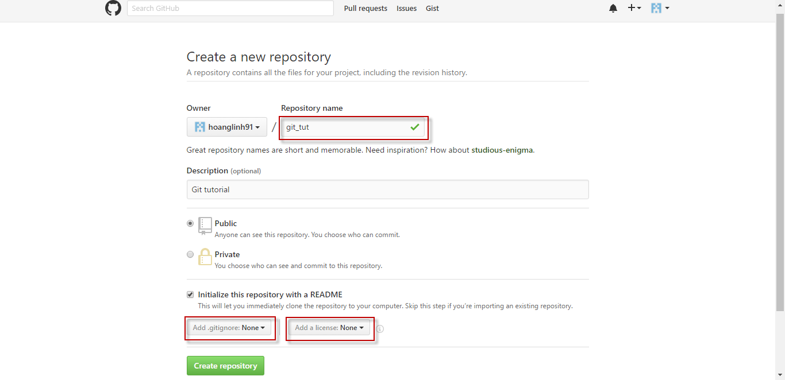

Step 3 : | Sau khi tạo xong repository…
 | - Click chọn "Clone or download"
 | - Sẽ có 2 option là sử dụng ssh hoặc https để checkout repository server về local để sử dụng.
 | Nếu chọn ssh thì phải gen ssh key, ở đây ta chọn "Use HTTPS"
 | - Khung input phía dưới sẽ chứa đường link trỏ đến remote repository, bạn click button bên cạnh để copy đường link này nhé ^_^

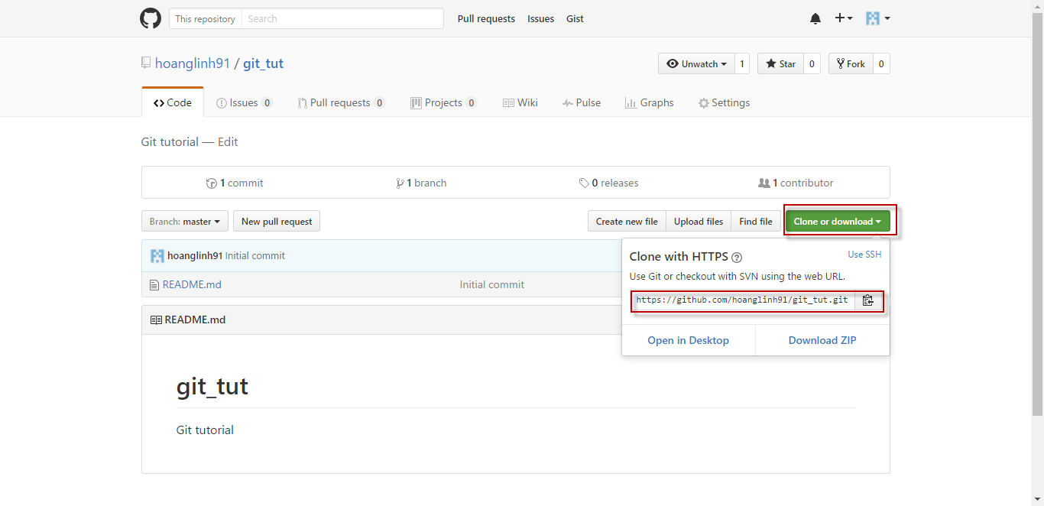

Các bước tạo repositoty đã xong, giờ bạn đã có một thư mục online để làm việc trên đó rồi :D

2. Git init
Git init

Để tạo một repository mới trên local sử dụng command : git init

Trong ví dụ này, mình sẽ tạo một folder LinhNDH và chọn folder này để làm folder git, cùng xem điều gì xảy ra sau mỗi command nhé

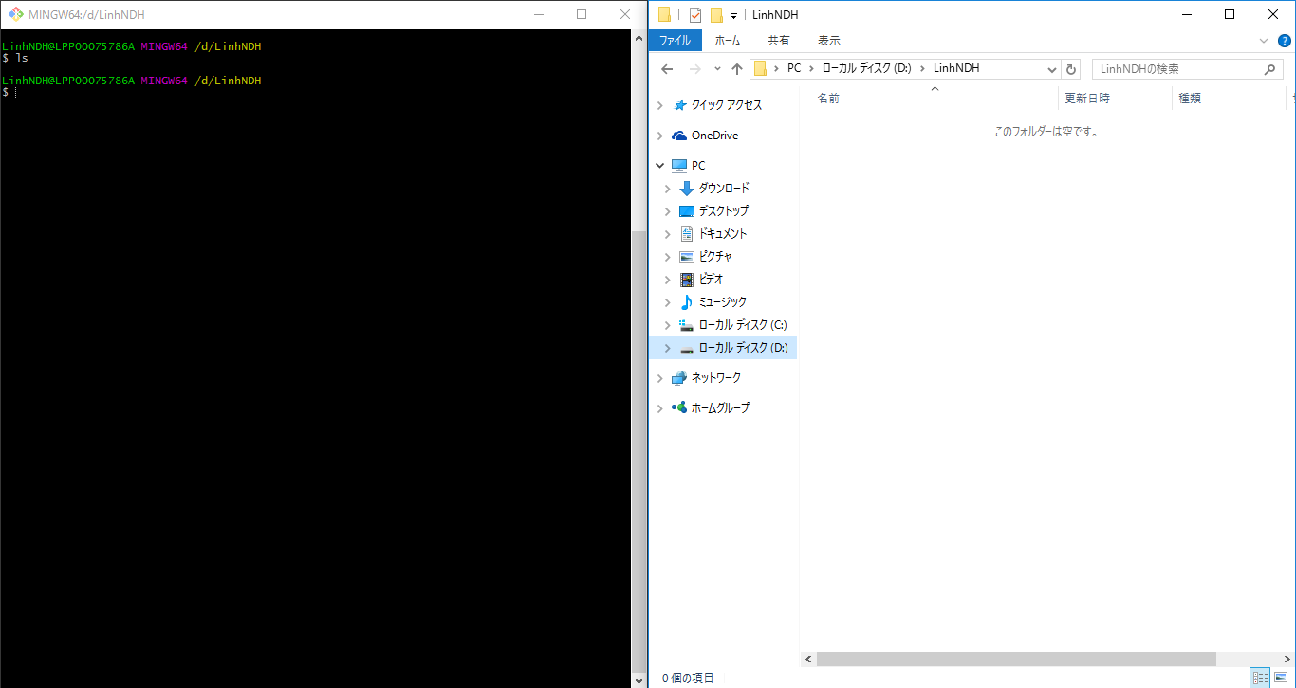

Step 1 : | - Trên cửa sổ teminal gõ lệnh "git init"
 | Ở đây quan sát chúng ta thấy lệnh này khởi tạo một git repository với folder ẩn /.git trên local
 | folder LinhNDH đã có thêm (master) ở sau, đây là tên branch mà chúng ta đang làm việc (branch master được hiểu là branch chính)

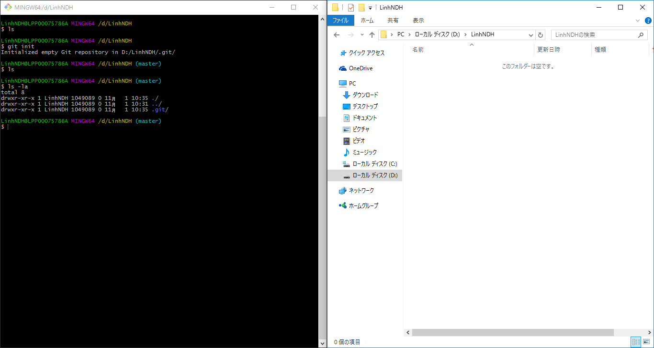

 | * Chú thích : | ls | > command xem các file trong thư mục hiện tại
 |  | ls -la | > command xem các file (bao gồm file ẩn, thông tin file như người tạo, quyền làm việc với file, ngày giờ tạo) trong thư mục hiện tại

3. Git clone
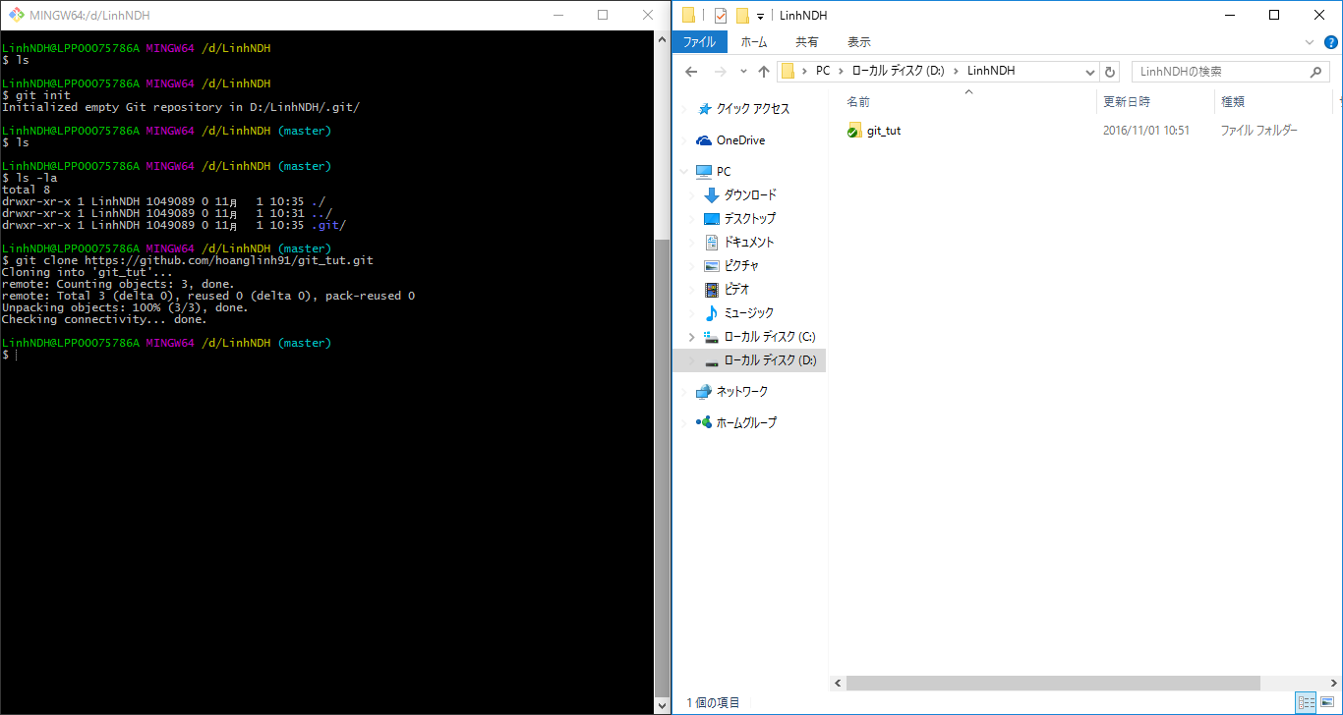
Git clone

Để sao chép (clone) một repository trên remote repository sử dụng command : git clone "đường dẫn đến remote repository"
 | đường dẫn ở đây chính là đường dẫn https://github.com/hoanglinh91/git_tut.git trong hướng dẫn lúc đầu | (1. Create new repository)

Đây là kết quả sau khi thực thi command : git clone https://github.com/hoanglinh91/git_tut.git
 | folder git_tut sẽ là folder gốc mà ta làm việc

4. Git add & commit
Git add & commit

1. Git add
 | Để thực hiện add các file đã được thêm mới, hoặc được sửa đổi sử dụng command : git add "đường dẫn đến file 1" "đường dẫn đến file 2"
 | hoặc : git add --all

Trong ví dụ này mình sẽ tạo ra một thư mục src chứa 2 file là linh.java và linh.cpp
 | sau đó sử dụng command : git add src/linh.java src/linh.cpp

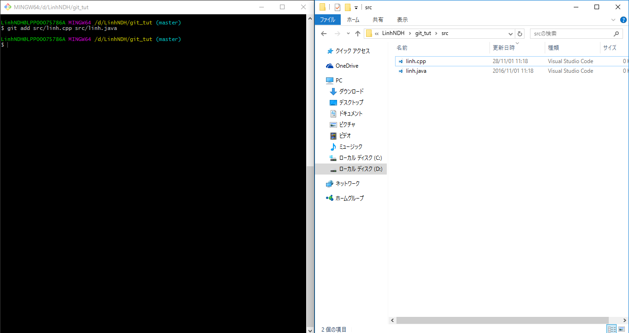

Thử gõ git status để xem trạng thái nhé
 | Vậy là đã thêm được file thành công :D trước khi add file bạn gõ git status, git sẽ thông báo cho bạn những thư mục, file được sửa đổi, thêm mới (folders, files này sẽ được highlights màu đỏ)

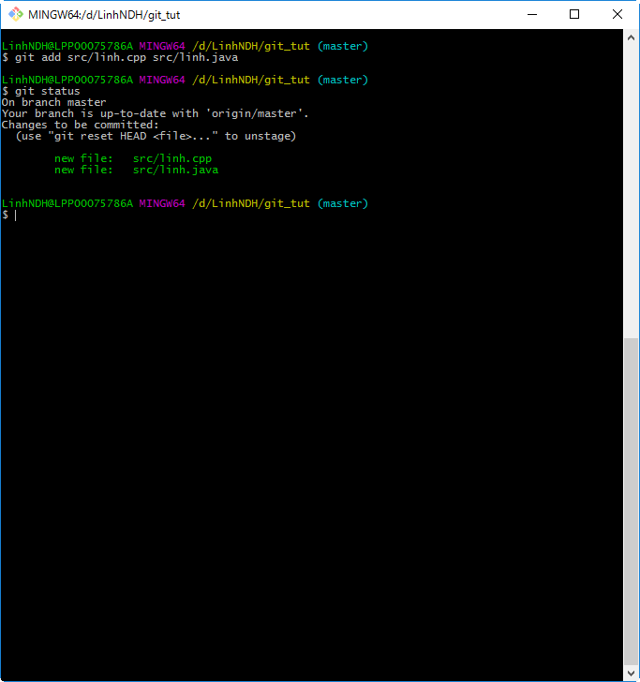

2. Git commit
 | - Để thực hiện commit bạn gõ command sau : git commit -m "commit message"
 |  | nếu chỉ gõ git commit, trên terminal sẽ chuyển sang chế độ chỉnh sửa, cho bạn gõ commit message vào, thêm -m "commit message" để add commit message inline luôn :D

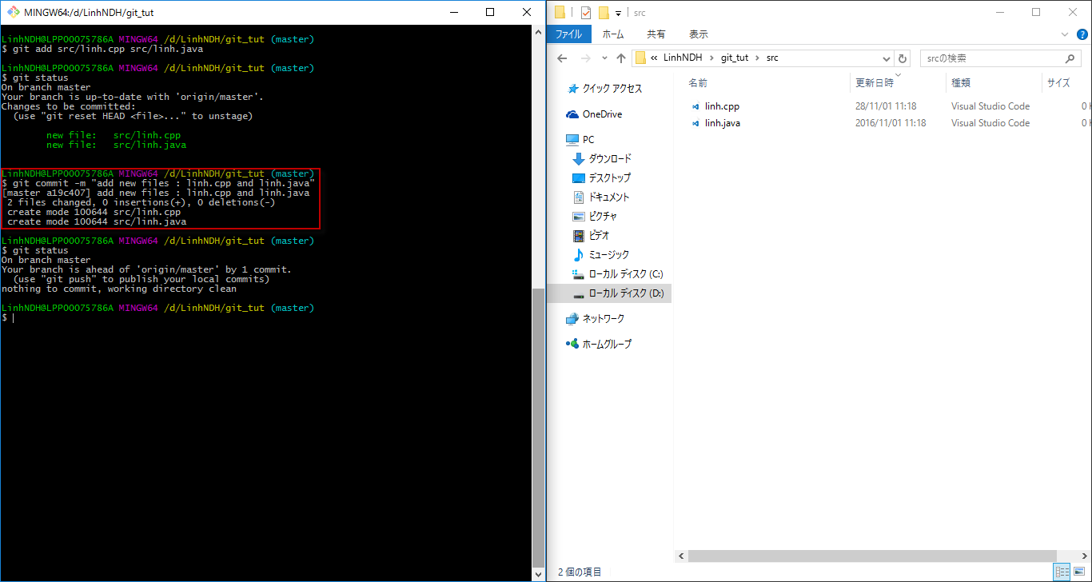

 | Vậy là đã commit thành công :D

5. Git push
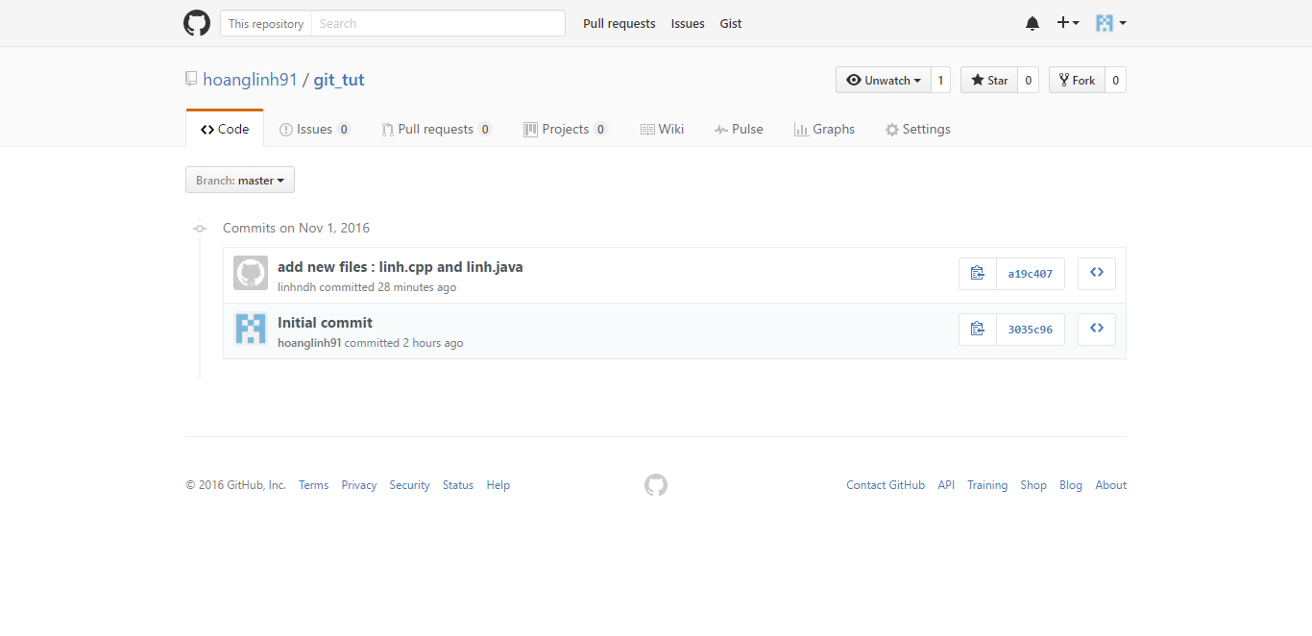
Git push

Sau khi thực hiện |  | add & commit | nếu muốn đưa commit của mình lên repository server bạn sử dụng command : git push origin "branch name"
 | tham số origin được hiểu là remote repository hiện tại đang làm việc
 | hiện tại trong ví dụ này đang có 1 branch là master nên sẽ sử dụng command : git push origin master (hãy để ý trạng thái của remote repository trước và sau khi push để thấy sự thay đổi)

Sau khi thực thi command sẽ hiện lên form nhập user name & password (account đã sử dụng để đăng ký trên github)

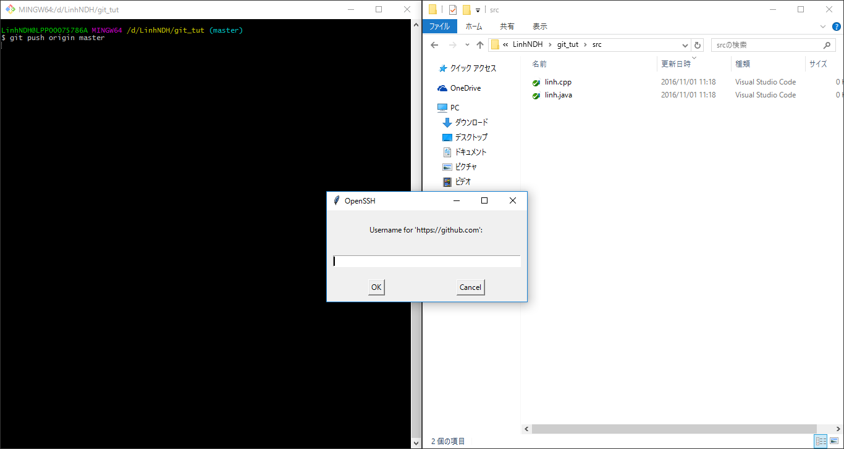



 | Khi push thành công (commit đã được push lên remote repository):

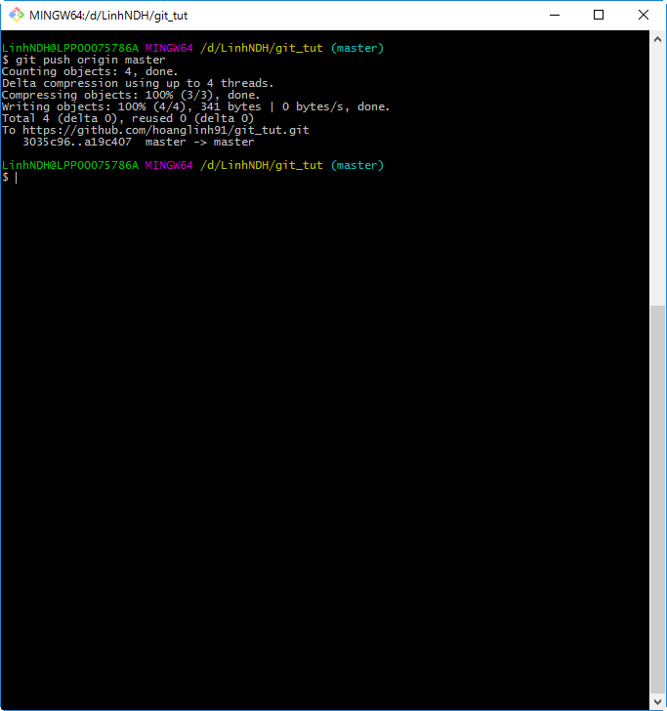

Trạng thái trước khi push commit trên remote repository :

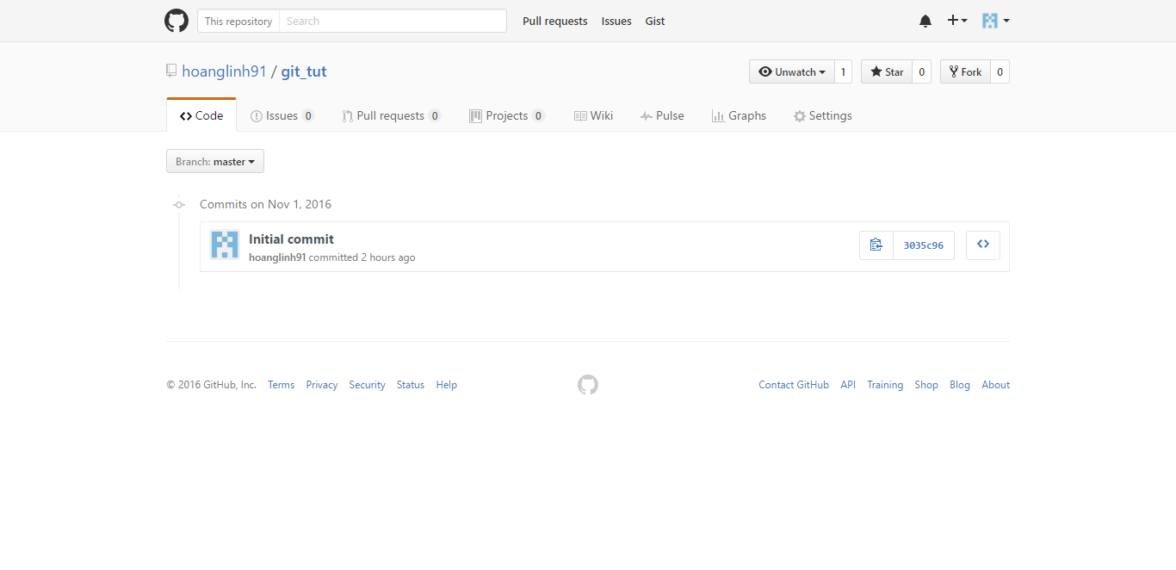

Trạng thái sau khi push commit lên remote repository :

6. Git pull
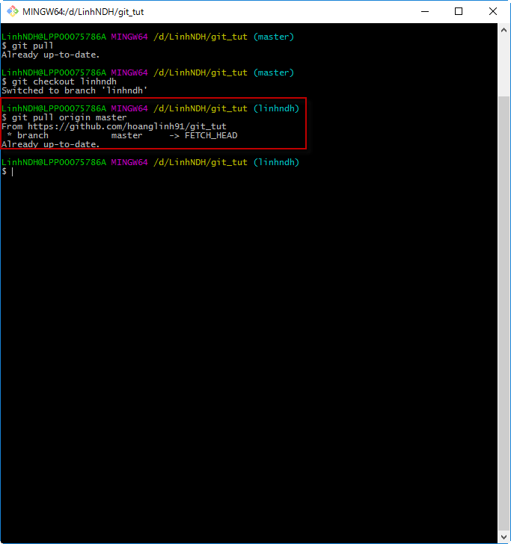
Git pull

Để thực hiện get lastest commit từ remote repository (khi đang ở branch master) thì thực thi command : git pull

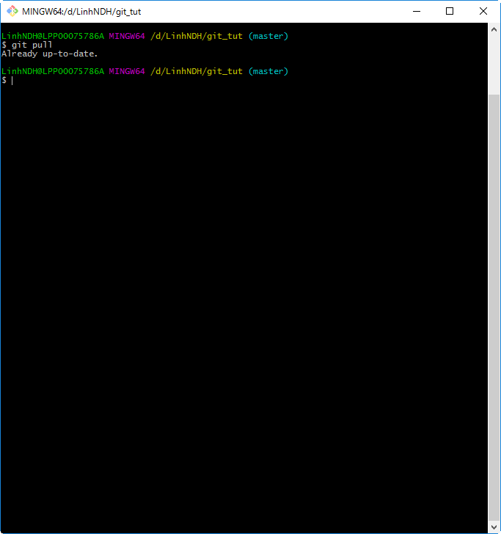

Để thực hiện get lastest commit từ remote repository (khi đang ở bất kỳ branch nào) thì thực thi command : git pull "remote repository" "branch name"

7. Git checkout
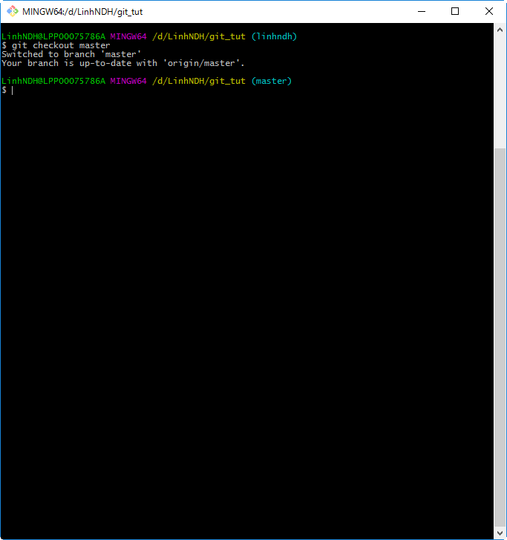
Git checkout

Để thực hiện tạo branch trên local sử dụng command : git checkout -b "branch name"
 | Lệnh này sẽ chuyển toàn bộ file trong thư mục hiện tại (gồm cả file đã sửa, thêm mới) sang một branch khác ở local.

Thực hiện tạo một branch mới với tên linhndh : git checkout -b linhndh
 | Sau khi thực hiện chúng ta thấy branch (master) đã được switch sang branch (linhndh)

Việc tạo một branch khác rất có lợi vì một vài lý do sau :
 | - branch master là branch chính không nên làm việc trên branch này (trong quá trình phát triển phần mềm thì branch này dành để chứa lastest source, không được commit, push tùy tiện vào branch này)
 | - Khi tạo branch mới thì có thể thoải mái làm việc trên branch mình tạo (thêm, sửa, xóa, commit) mà không làm ảnh hưởng tới branch master
 |  | Khi nào mọi thứ được làm trên branch mình tạo đảm bảo tính ổn định, không làm ảnh hưởng tới branch master thì sẽ được merge vào branch master (để làm lastest source)
Lưu ý : | Trước khi tạo branch mới nên ở branch master sau đó sử dụng command git pull để lấy commit mới nhất về local,
 |  | sau đó mới thực hiện tạo branch mới (tránh tình trạng không làm việc trên lastest source, dễ gây ra việc mất code, gây khó khăn trong việc merge code)

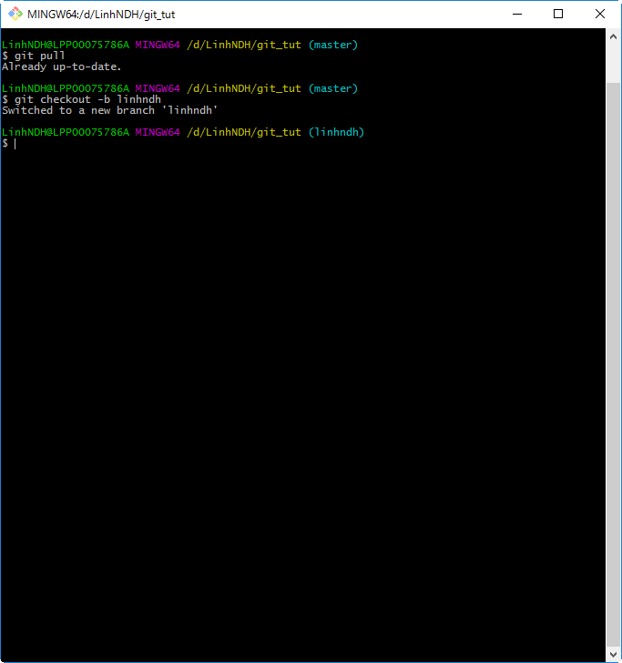

Để chuyển sang branch đã tồn tại thì thực hiện command : git checkout "branch name"

 | Hiện tại đang ở branch linhndh

Ví dụ chuyển từ branch linhndh về branch master : git checkout master

8. Git merge
Git merge

Để thực hiện merge branch khác vào branch hiện tại đang làm việc sử dụng command : git merge "branch name"

Thực hành ví dụ sau :

 | Step 1 : | Tại branch linhndh thực hiện sửa file linh.cpp

 | Step 2 : | Add file vừa sửa rồi tiến hành commit (quan sát file linh.cpp)
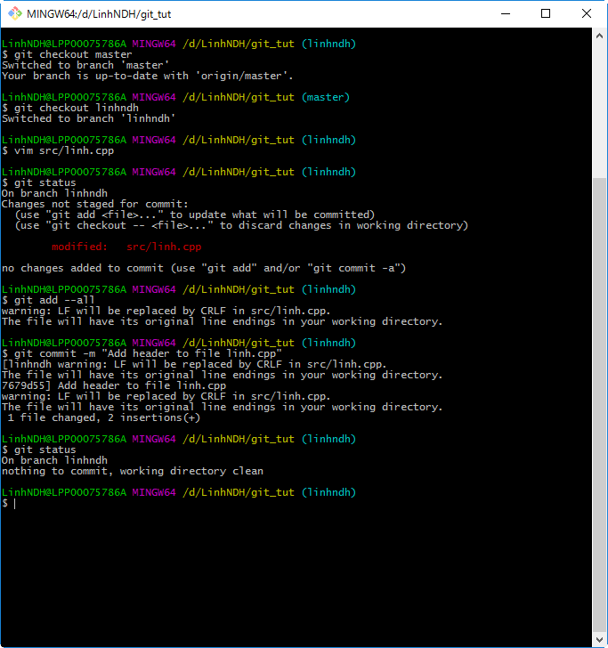

 | Step 3 : | Chuyển sang branch master (quan sát file linh.cpp)

 | Step 4 : | Merge branch master với branch linhndh sử dụng command : git merge linhndh (quan sát file linh.cpp)
 |  | Sau khi merge thành công file đã có nội dung tương ứng ở branch linhndh

 | Step 5 : | Push lên remote repository
 |  | Hoàn tất công đoạn merge

 | Các branch khác khi làm việc sẽ lại pull từ remote repository, branch master về.

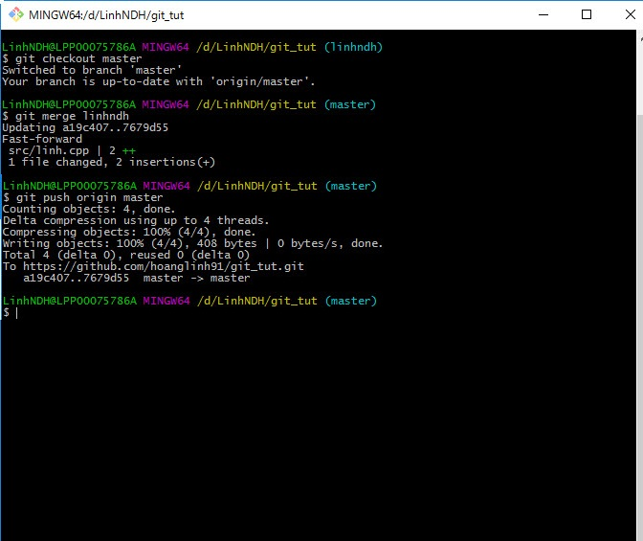

Thường thì việc merge git sẽ auto merge nếu không có conflict.
Nếu gặp conflict thì nên xem nội dung của 1 file đó trên branch của mình và branch được merge, cùng thảo luận với người conflict với mình để đảm bảo không làm mất nội dung của người khác sau khi merge.

9. Other command & option
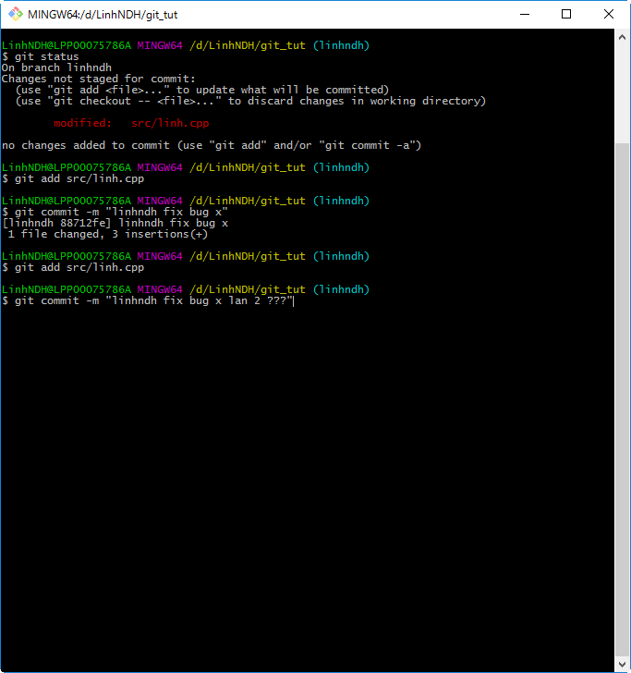
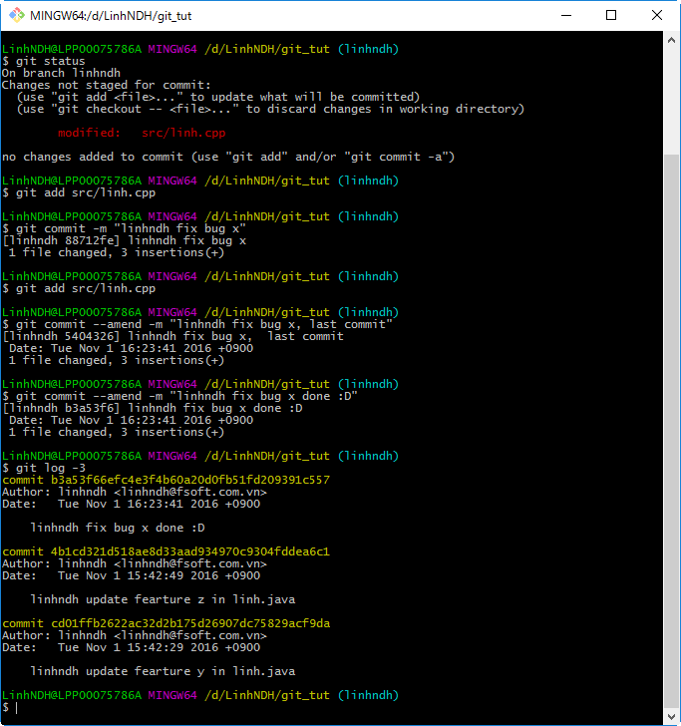
Other git command & option

1. Git status

Git status show ra thông tin hiện tại của working directory như thông tin các file được thêm mới, sửa, xóa, commit..

2. Git log

Git log show ra thông tin commit

 | Ví dụ dưới gồm 3 command : |  | git log | (git log without option)
 |  |  | git log -1 | (git log with option -1) |  | > show ra hiện tại đang ở commit node nào
 |  |  | git log -2 | (git log with option -2)
 | Các bạn so sánh rồi xem ý nghĩa từng lệnh nhé !
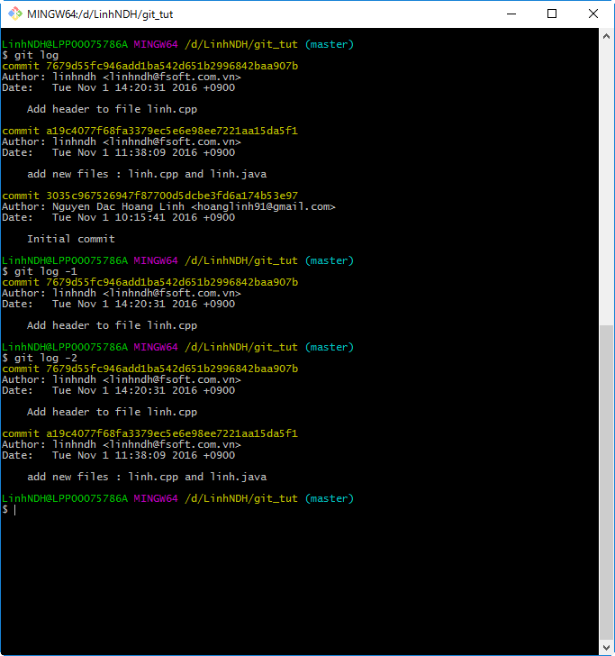

3. Git reset

- Reset về commit node mong muốn : |  |  | git reset "SHA1 ID"
 | Step 1 : | Xem hiện tại đang ở commit node nào > git log -1

 | Step 2 : | Show log tất cả các commit node > git log
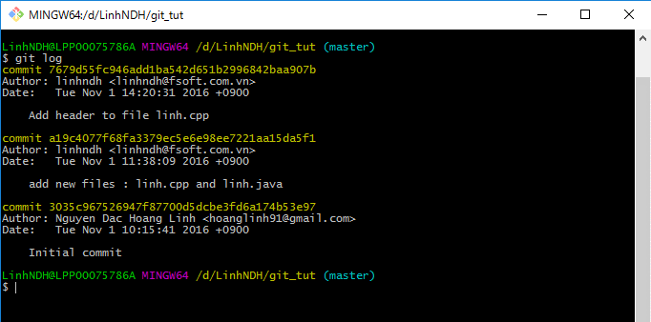

 | Step 3 : | Reset về commit có mã SHA1 ID là |  |  | a19c4077f68fa3379ec5e6e98ee7221aa15da5f1

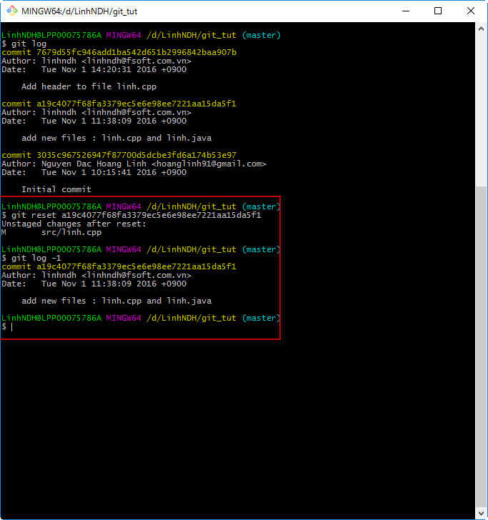

- Ngoài ra còn 1 lệnh nữa it khi sử dụng : git reset --h
 | Lệnh này sẽ xóa những file mới thêm và được add vào qua lệnh git add, reset các file đã được sửa. Trở về commit hiện tại.

4. Gitk

Để show ra git GUI sử dụng : gitk &
 | Giao diện cũng khá ổn, có phân nhánh cây cho người dùng dễ quản lý.

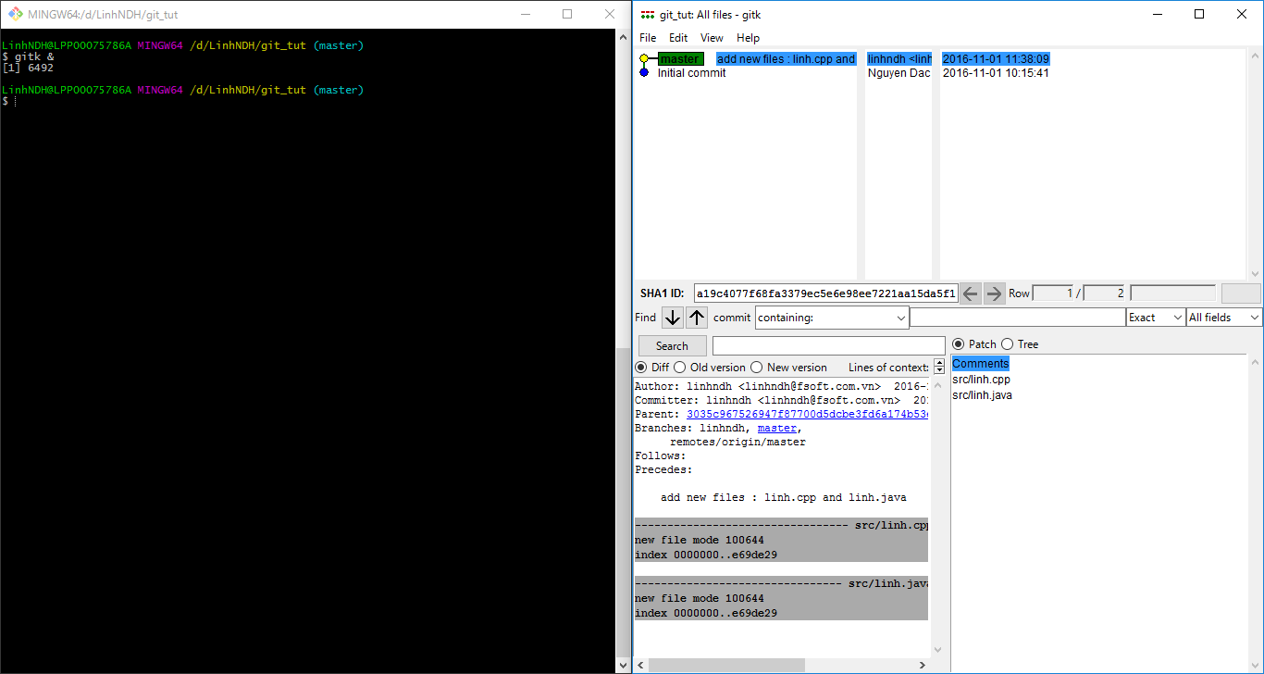

5. Git commit with option --amend

Các bạn theo dõi hình để hiểu nhé :D

Normal case :

Thêm 3 tính năng mới trên branch linhndh : fearture x, fearture y, fearture z mỗi tính năng commit 1 phát, ờ ok không vấn đề gì
 | push lên master để master merge các tính năng mới vào sử dụng
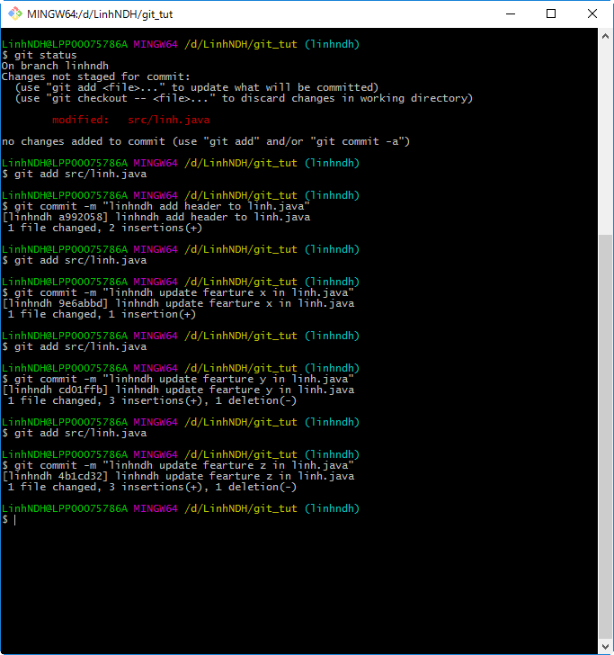
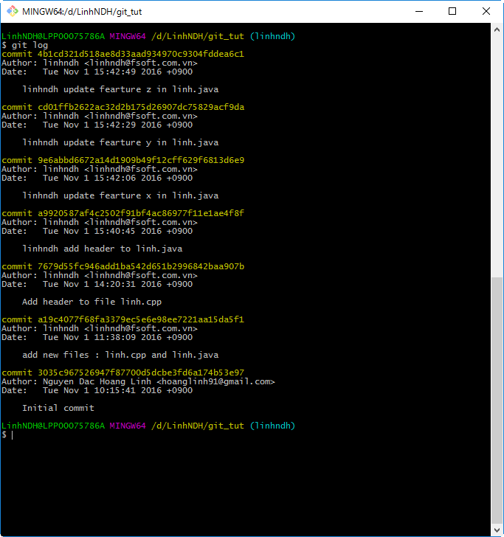

Abnormal case :

Fix 1 bug commit tỉ lần không xong ? Khách hàng thấy commit tỉ lần cho 1 cái bug có ok không ?
 | Xử lý gộp commit mới với commit trước bằng command : git commit --amend -m "commit message"
 | Do option --amend luôn chỉ gộp với commit trước nó nên lưu ý về khoảng cách giữa các commit khi sử dụng

 |  | Không commit 2 lần cho 1 task |  |  |  |  | => | Merge commit để nhìn cho chuyên nghiệp :D

